Week10
Nhật Ký Công Việc
TÊN ĐỀ TÀI : Nhận dạng vân tay và ứng dụng vào hệ thống thi tiếng anh trực tuyến.
Người thực hiện: Dương Hồ Minh Tú |  | Tin học 11A | CNPM
Thời gian từ: | 22/11/2016 | đến: 28/11/2016

STT | Tên Công Việc | Thời Gian |  |  | Tiến độ công việc | Tài liệu-Link tham khảo
 |  | Sáng | Chiều | Tối

1 | -Xây dựng CSDL | 23/11/2016->24/11/2016 |  | 24/11/2016-26/11/2016 | Xây dựng mô hình tổng quan CSDL, sơ đồ quan hệ, chi tiết các trường trong CSDL
2 | -Thực hiện trích rút các điểm minutiae |  |  |  | Có 2 phương pháp chính để tìm các điểm minutiae là trích rút từ ảnh binary hoặc trích rút trực tiếp trên ảnh xám - Trích rút từ ảnh binary: + Ý tưởng bài toán: * Dùng các bộ lọc lên ảnh mức xám để phát hiện và làm mảnh đường vân dưới dạng 1px, biến đổi thành ảnh binary tương ứng. * Tìm điểm minutiae như sau: Giả sử ta có điểm D(x,y) là điểm trên đường vân được làm mảnh và lấy thêm 8 điểm bao quanh nó. Nếu (1) thì D là điểm kết thúc Nếu (2) thì D là điểm rẽ nhánh -Trích rút từ ảnh xám +Dò theo đường vân (Ridge line following) Giả sử I là 1 ảnh xám có kích thước mxn và néu coi chiều thứ 3 z là mức xám tại điểm (I,j) thì bề mặt của I có dạng (3). < Đường vân là tập hợp các điểm cực đại dọc theo một hướng xác định=> bài toán đặt ra yêu cầu tìm các điểm cực đại dọc theo hướng đường vân) * Hướng đi bài toán: 1. Lấy 1 điểm bất kì (is,js) trên ảnh I. 2. Tìm hướng θs tại điểm (is,js) 3. Tìm điểm cực đại (ic,jc) gần (is,js) nhất 4. Tìm hướng θc tại điểm (ic,jc) 5. Dịch chuyển theo hướng θc 1 đoạn µ 6. TInh chỉnh lại điểm cực đại (ic,jc) và hướng θc 7. Thực hiện quá trình này để dò theo đường vân (ridge following) cho đền khi không phát hiện được điểm cực đại (ic,jc) thì dó là điểm Ridge Ending hoặc chạm vào đường khác thì dó là điểm Bifurcation . Mỗi đường vân khi dò được thì sẽ được gán nhãn. 8. TIếp theo chọn điểm (is,js) khác và thực hiện lại quá trình trên cho đền khi dò hết tất cả đường vân | Nhận dạng vân tay
3
4

1

2

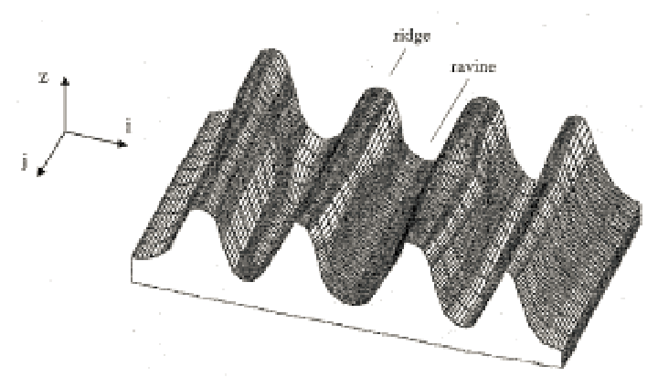
3

Week11
Nhật Ký Công Việc
TÊN ĐỀ TÀI : Nhận dạng vân tay và ứng dụng vào hệ thống thi tiếng anh trực tuyến.
Người thực hiện: Dương Hồ Minh Tú |  | Tin học 11A | CNPM
Thời gian từ: | 29/11/2016 | đến: 05/12/2016

STT | Tên Công Việc | Thời Gian |  |  | Tiến độ công việc | Tài liệu-Link tham khảo
 |  | Sáng | Chiều | Tối

 | Làm nổi ảnh vân tay + lập trình | 30/11/2016->02/12/2016 | 02/12/2016->04/12/2016 | 2016-04-12 | Các ảnh vân tay thường được lấy bằng cách sử dụng mực in hoặc từ các sensor lấy vân tay. Việc lấy ảnh vân tay bằng mực không tránh khỏi các điều kiện tự nhiên tác động nên chất lương ảnh sẽ thấp hơn và không được đồng đều như lấy vân tay từ các sensor. Giải pháp đưa ra là sử dụng bộ lọc Gabor để cải thiện chất lương ảnh vân tay Hàm Gabor là công cụ hữu dụng trong việ xử lý ảnh. Nó có đặc tính chọn lọc trong miền không gian lẫn tần số. Hàm Gabor 2D có dạng (1) Các bước thực hiện 1. Chuẩn hóa mức xám: Nếu I(x,y) là mức xám tại điểm (x,y) của ảnh I thì mức xám chuẩn hóa Ni(x,y) được xác định theo công thức (2) Chú ý: Nếu mức xám của các vùng khác nhau trên ảnh I không đồng đều thì có thể chia I thành các khối nhỏ hơn và chuẩn hóa theo từng khối<ảnh (3): là ảnh I và ảnh chuẩn hóa của nó> 2. Xác định trường định hướng theo phương pháp đã nêu 3. Sử dụng hàm lọc Gabor cho ảnh đã chuẩn hóa trong miền tần số - Chia ảnh cần lọc thành từng khối nhỏ kích thước WxW - Xác định hướng của khối ( dựa vào trường định hướng) - Hướng phi của bộ lọc là hướng của khối - Sử dụng phép biến đổi FFT và phép biến đổi IFFT cho từng khối ảnh và hàm Gabor <hình (4) là kết quả lọc bằng hàm Gabor với T=0.6, sigma(x)=1 sigma(y)=2> | Nhận dạng vân tay
2
3
4

1 |  | Trong đó: Ф là hướng của bộ lọc T là chu kỳ của hàm cos ( thường có giá trị [0,1]) σx,σy là các độ lệch chuẩn (thường có giá trị [0,4])

2 | 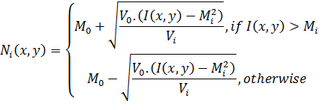 |  | Trong đó: Mo,Vo là mean và variance mong muốn (thường là 100) Mi,Vi là mean và variance của ảnh I

3 | 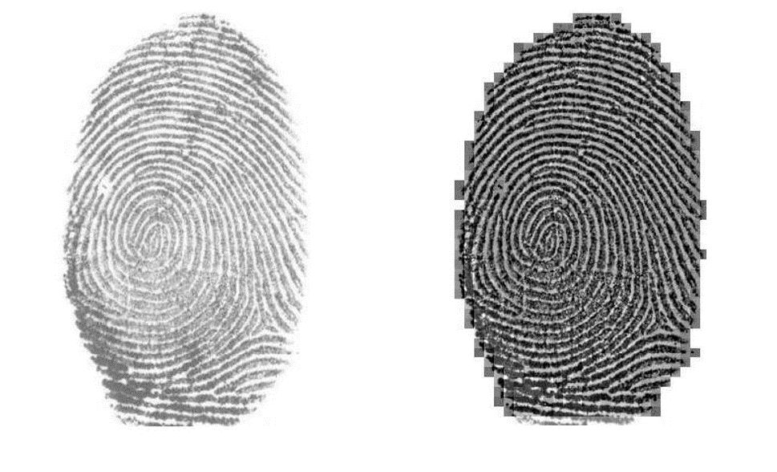 | Bên trái: ảnh I Bên phải: ảnh chuẩn hóa của I

4 | 